Накладная-№3
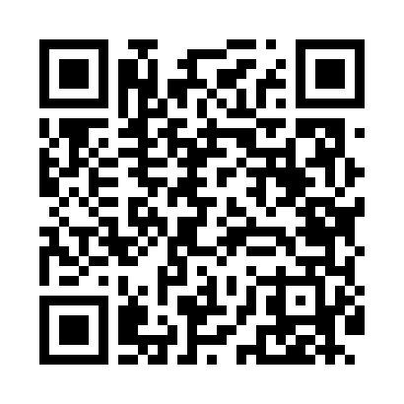
Номер товарно-транспортной накладной: |  |  | Торговый представитель: Amriyev Muhammad
Поставщик: Toshkent falcon fly 2 |  |  | Телефон торгового представителя: +998972880505
Дата отгрузки: 13.12.2025 |  |  | Контрагент: """" Klient
Дата консигнации: |  |  | Адрес:
Доставщик: |  |  | Телефон:
Телефон доставщика:
Время заказа: 13.12.2025 15:54:10
№ | Штрих-код | Название товаров (работ,услуг) | Количество | Количество в кейсе | Цена | Сумма
 |  |  | 44 |  |  | 1485000
1 | 6665202058958 | Тарелка керамические B24-D3323 CZT18-117 XP-1 3-112 | 3 | 3 шт. | 33,000 | 99,000
2 | 6665202058743 | Тарелка керамические B24-D3323 CZT18-96 XP-13 -110 | 3 | 3 шт. | 49,000 | 147,000
3 | 6665202058934 | Тарелка керамические CZT18-115 16.25"plate 40 .7*20*2.5cm Porcelain 986g XP-13-32 | 2 | 2 шт. | 70,000 | 140,000
4 | 6665202057098 | Косушка Керамические CZT18-15 6"bowl 15.5*15. 5*7cm Porcelain 554g XP-13-18 | 8 | 8 шт. | 33,000 | 264,000
5 | 6665202058484 | Керамическая соусница CZT18-70 5"milk pot 265 ml 12.5*8.3*8.4cm Porcelain 222g XP-13-27 | 12 | 12 шт. | 22,000 | 264,000
6 | 6665202058446 | Керамический Чашка с Тарелкой B24-D3323 CZT18 -65 XP-13-126 | 5 | 5 шт. | 22,000 | 110,000
7 | 4606532000189 | Керамикали соусница CZT18-134 3" dessert bowl 7.6*4cmPorcelain90g XP-13-37 | 3 | 3 шт. | 9,000 | 27,000
8 | 6665202102996 | Тарелка керамические CZT18-128 12"round plate 30.2*30.2*2.5cmPorcelain1230g XP-13-34 | 2 | 2 шт. | 94,000 | 188,000
9 | 6665202058866 | Салат учун керамикали идиш B24-D3323 CZT18-10 8 20x17x7 см XP-13-115 | 3 | 3 шт. | 46,000 | 138,000
10 | 6665202058620 | Тарелка керамические B24-D3323 CZT18-84 XP-13 -118 | 2 | 2 шт. | 30,000 | 60,000
11 | 6665202058132 | Тарелка керамические B24-D3323 CZT18-34 XP-13 -108 | 1 | 1 шт. | 48,000 | 48,000
Итого: 1485000

